상품제안서
르네 무광투톤인칼라-블랙라인 | 상품코드: S21047

 |  |  |  |  |  |  | 02-713-8555 | www.synergygift.co.kr
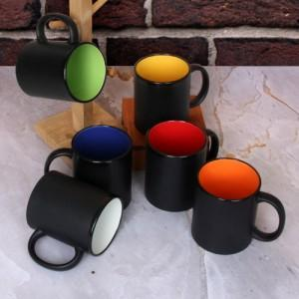

【상세/제작정보】 | <p>실크 1도 인쇄 및 개별상자 포함입니다.&nbsp;</p>

【인쇄/포장옵션】 | 실크 / 포장지포장

【공급단가】 | 수량 | 200~ | 500~ | 1,000~ | 3,000~ | 5,000~
*VAT별도 | 단가 | 2,590원 | 2,490원 | 2,400원 | 2,300원 | 2,240원

【상품 URL】 | https://www.synergygift.co.kr:443/src/goods_detail.php?gdno=21047

